RESUMEN 1
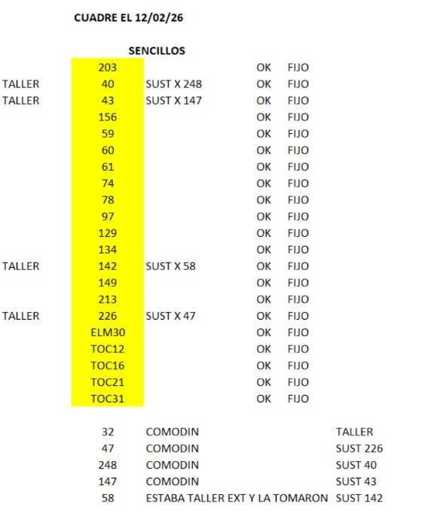
 | UNIDADES FULL EN VIAJES SENCILLOS
 | UNIDAD | VIAJES SENCILLOS CARGADOS | COMENTARIOS
 | TRA-341 | 18 | UNIDAD DE MULITAS PUEBLA
 | TRA-214 | 2 | UNIDAD DE MULITAS PUEBLA
 | TRA-345 | 2 | UNIDAD DE MULITAS PUEBLA
 | TRA-241 | 8 | UNIDAD DE MULITAS PUEBLA
 | TRA-287 | 37 | UNIDAD DE MULITAS PUEBLA
 | TRA-263 | 2 | UNIDAD DE MULITAS PUEBLA
 | TRA-284 | 1 | UNIDAD DE MULITAS PUEBLA
 | TRA-307 | 4 | UNIDAD DE MULITAS PUEBLA
 | TRA-163 | 1 | UNIDAD DE MULITAS PUEBLA
 | TRA-271 | 2 | UNIDAD DE MULITAS PUEBLA
 | TOC-45 | 4 | UNIDAD DE MULITAS PUEBLA
 | TOC-39 | 4 | UNIDAD DE MULITAS PUEBLA
 | TRA-198 | 2 | UNIDAD DE MULITAS PUEBLA
 | TRA-173 | 2 | UNIDAD DE MULITAS PUEBLA
 | TOC-44 | 4 | UNIDAD DE MULITAS PUEBLA
 | TRA-222 | 4 | UNIDAD DE MULITAS PUEBLA
 | TRA-157 | 2 | UNIDAD DE MULITAS PUEBLA
TOTALES | 17 | 99

 |  |  |  | FOTO COMPARTIDA DE POOL PUEBLA SENCILLOS

RESUMEN 2
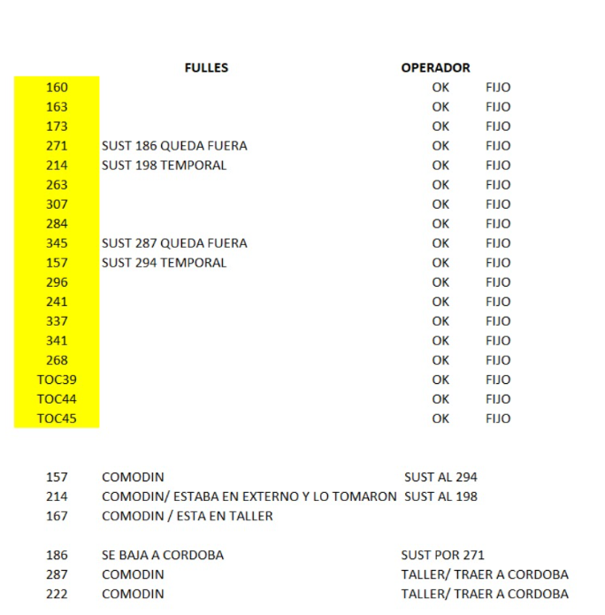
 | UNIDADES SENCILLO EN VIAJES FULL |  |  |  | RESOPE: | ES EL PROGRAMA COMPARTIDO POR SISTEMAS PARA LLEVAR EL CONTROL DE LA ASISTENCIA DE LAS UNIDADES.
 | UNIDAD | VIAJES FULL CARGADOS | COMENTARIOS
 | TRA-321 | 4 | UNIDAD NO ES DEL CIRCUITO WALMART
 | TRA-238 | 3 | TIENE ASISTENCIA EN RESOPE, PERO NO VIENE EN EL POOL PROPORCIONADO.
 | TRA-255 | 4 | UNIDAD FULL CORDOBA
 | TRA-330 | 3 | UNIDAD FULL CORDOBA
 | TRA-369 | 2 | UNIDAD NO ES DEL CIRCUITO WALMART
 | TOC-358 | 4 | UNIDAD FULL CORDOBA
 | TRA-252 | 2 | UNIDAD NO ES DEL CIRCUITO WALMART
 | TOC-35 | 5 | LA UNIDAD ORIGINALMENTE ESTABA EN CUAUTITLAN PERO PASO A SER SUSTITUIDA POR TRA-216/ DE IGUAL MANERA NO PERTENECE ESTA UNIDAD AL POOL DE PUEBLA
 | TRA-324 | 1 | UNIDAD FULL CORDOBA
 | ELM-280 | 1 | UNIDAD FULL CORDOBA
TOTALES | 10 | 29

 |  |  |  | FOTO COMPARTIDA DE POOL PUEBLA FULL

